portada

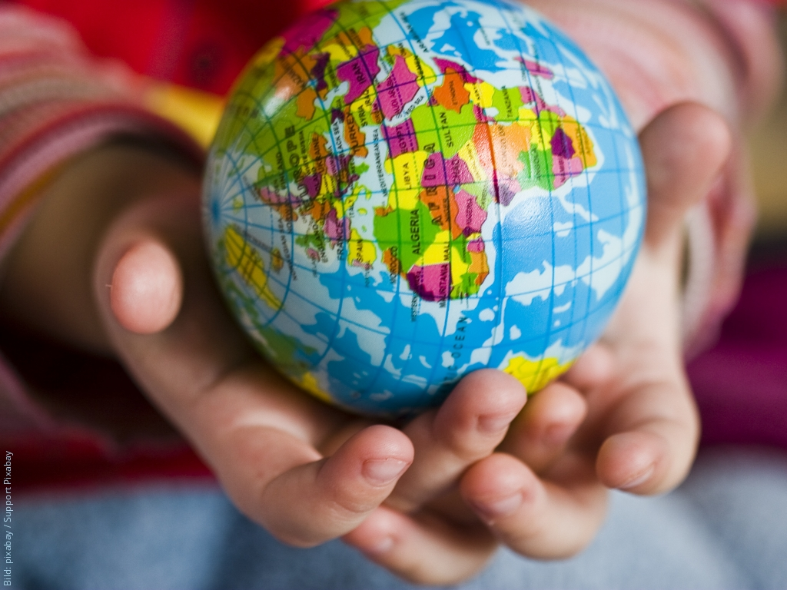
Nicaragua en la Economía Mundial

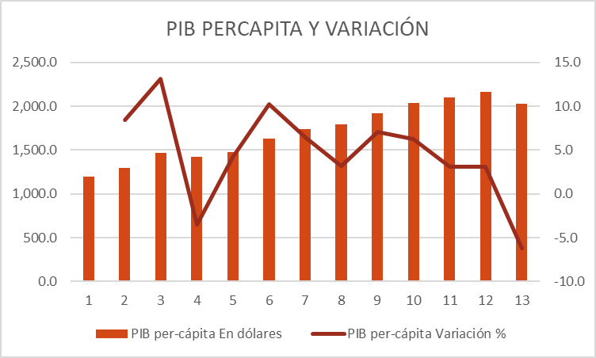

Esta foto de Autor desconocido está bajo licencia CC BY-NC-ND

Esta foto de Autor desconocido está bajo licencia CC BY-SA

bancomudnial
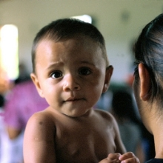
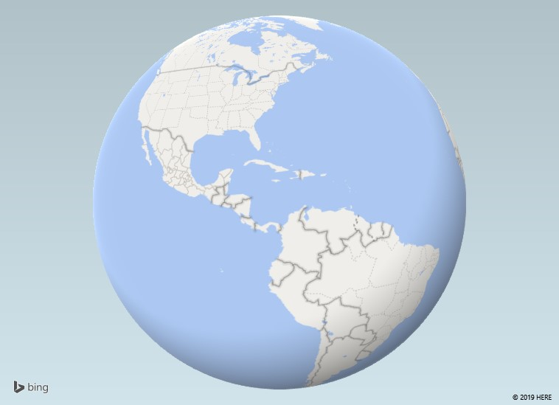
El Banco Mundial en Nicaragua
Tras mantener favorables niveles de crecimiento en 2016 y 2017, se espera que el pronóstico económico de 2018 para Nicaragua se debilite debido a la inestabilidad social y política que se vive en el país.

Nicaragua mantuvo un buen ritmo de crecimiento de 4.7 y 4.5 por ciento en 2016 y 2017, respectivamente. Pero, debido a los disturbios sociales y políticos que el país ha experimentado desde abril de 2018, la economía se contrajo un 3.8 por ciento en 2018 y se contraería a -5 por ciento en 2019, según los últimos pronósticos.
La violencia de los últimos meses, las pérdidas de empleos y una caída en la confianza de los consumidores y las empresas han tenido un alto costo social y económico, amenazando los amplios esfuerzos realizados para reducir la pobreza.
Según la Encuesta de Nivel de Vida 2016 del Instituto Nacional de Información para el Desarrollo, hubo una disminución en la pobreza nacional de 29.6 al 24.9 por ciento entre 2014 y 2016; mientras que en el mismo período la pobreza extrema bajó del 8.3 al 6.9 por ciento. A pesar de este progreso, la pobreza sigue siendo alta. Nicaragua sigue siendo uno de los países menos desarrollados de América Latina, donde el acceso a los servicios básicos es un desafío constante.
Última actualización: Abr 04, 2019

